Sheet1
K 카페 메뉴

 |  | 단위 : 원

제품명 | 판매가 | 이미지
커피 | 4,500 |  | 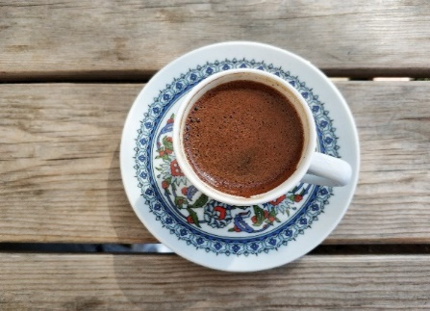
말차 | 5,800 |  |  |  | 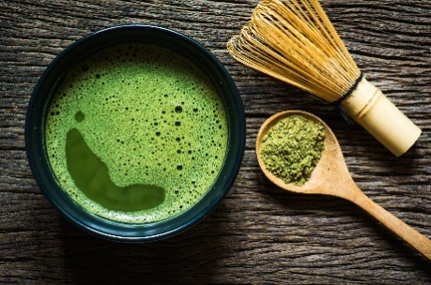
레몬에이드 | 4,000 |  | 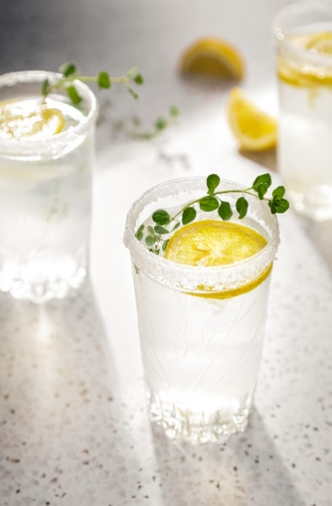
샌드위치 | 6,800 |  |  |  | 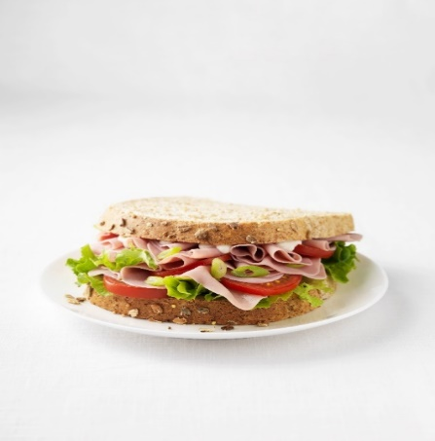
스파게티 | 12,000 |  | 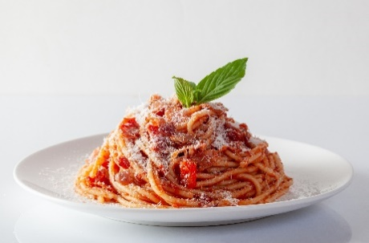
마카롱 | 1,200 |  |  | 